Накладная-№3
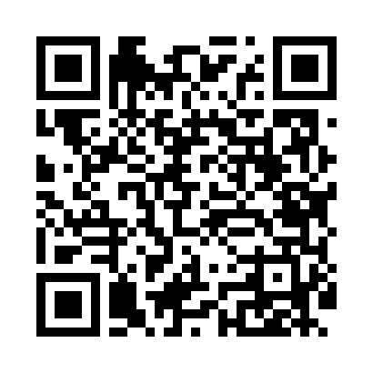
Номер товарно-транспортной накладной: |  |  | Торговый представитель: Amriyev Muhammad
Поставщик: Toshkent falcon fly 2 |  |  | Телефон торгового представителя: +998972880505
Дата отгрузки: 02.12.2025 |  |  | Контрагент: """" Klient
Дата консигнации: |  |  | Адрес:
Доставщик: |  |  | Телефон:
Телефон доставщика:
Время заказа: 02.12.2025 16:14:23
№ | Штрих-код | Название товаров (работ,услуг) | Количество | Количество в кейсе | Цена | Сумма
 |  |  | 152 |  |  | 224.2
1 | 6292025067777 | Пластмасса пиёла 15x15x7 см DB-67-77 | 20 | 20 шт. | 1.60 | 32
2 | 6902011050446 | Пластмасса ликоп 11809 23x23x2.5 см DB-67-79 | 20 | 20 шт. | 1.90 | 38
3 | 6902011050453 | Асатилар учун пластмассадан ишланган узунчоқ ликоп 34x10x1.5 см DB-67-80 | 6 | 6 шт. | 2.10 | 12.60
4 | 6292025067784 | Пластмас пиёла 11x11x5 см DB-67-78 | 20 | 20 шт. | 0.80 | 16
5 | 6902011050330 | Пластмасса салатница JYH7085 30x14.5x4 см DB- 67-68 | 4 | 4 шт. | 3.40 | 13.60
6 | 6902011050484 | Пластмасса ликобча 7,5 plate DB-67-83 | 6 | 6 шт. | 1.90 | 11.40
7 | 6915641604019 | Пластмасса ликоб 36x16.5x2 см DB-59-35 | 8 | 8 шт. | 3.10 | 24.80
8 | 6902011050316 | Пластмасса ликоп 20x20x5 см DB-67-66 | 8 | 8 шт. | 2.10 | 16.80
9 | 6946578415218 | Соус учун махсус идиш 6.3x6.3x3.2 sm DB-59-16 | 10 | 10 шт. | 0.40 | 4
10 | 6902011050460 | Пластмасса ликопча 16x16x2 см DB-67-81 | 50 | 50 шт. | 1.10 | 55
Итого: 224.2$|->UZS: 2,802,500.00

